Лист1
 | Задание | Разработать набор из 8 тестовых кейсов для проверки корректности работы генератора паролей http://www.onlinepasswordgenerator.ru/ (как выглядит генератор паролей показано ниже)

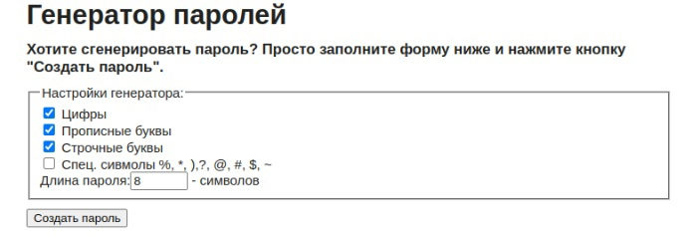

 | Примечание. Предполагается что перед тестами систему приводят в тестируемое состояние, а после возвращают в исходное состояние
 | Примечание. Используйте рандомные данные по возможности, для избегания эффекта пестицида

 | Название каждого тест кейса должно быть уникальным. Чтобы опытный тестер НЕ заглядывая в ШАГИ должен сразу понять что нужно проверить.
 | Использовать обезличенные формулировки — "Выполнить, загрузить" лучше чем "выполните"
 | Избегать расплывчатых формулировок "корректный", "некорректный" и тд
 | Тест кейсы делать независимыми друг от друга.
 | НЕ используйте формулировку "проверка того что" в названии
 | Тесты располагать от самых приоритетных к менее приоритетным

 | Тест сьют - группа тест-кейсов, обьединненая по общему признаку
 | Тест кейс - последовательность действий, направленная на проверку какого-либо функционала

Номер Тест кейса / ID | Название | Предварительные шаги | Шаги | Данные | Ожидаемый результат | attach: | Фактический результат
1 | При клике на кнопку "Создать пароль" генерируется 10 вариантов паролей | Открыть генератор паролей | Выбрать в генераторе одну из групп символов | Примеры: Цифры Прописные буквы | Чекбокс у выбранной группы отмечается галочкой | 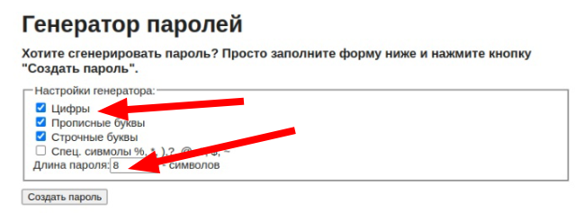
 |  |  | Установить длину пароля | Примеры: 8 10
 |  |  | Клик "Создать пароль" |  | 1. В результате отображается 10 сгенерированных паролей
2 | Сгенерированные пароли состоят из выбранных групп символов | Открыть генератор паролей | Выбрать в генераторе группы символов | Примеры: Цифры Прописные буквы Строчные буквы Спец символы | Чекбокс у выбранной группы отмечается галочкой
 |  |  | Установить длину пароля | Примеры: 8 10
 |  |  | Клик "Создать пароль" |  | 1. Все сгенерированные пароли содержат символы выбранных групп символов
3 | Каждый пароль включает хотя бы один символ из каждой выбранной группы символов. | Открыть генератор паролей | Выбрать в генераторе группы символов | Примеры: Цифры Прописные буквы Строчные буквы Спец символы | Чекбокс у выбранной группы отмечается галочкой
 |  |  | Установить длину пароля | Примеры: 8 10
 |  |  | Клик "Создать пароль" |  | 1. Все сгенерированные пароли содержат хотя бы один символ из каждой выбранной группы символов.
4 | Пароль из одной группы символов создается | Открыть генератор паролей | Выбрать в генераторе одну из групп символов | Примеры: Цифры Прописные буквы Строчные буквы Спец символы | Чекбокс у выбранной группы отмечается галочкой
 |  |  | Установить длину пароля | Примеры: 8 10
 |  |  | Клик "Создать пароль" |  | 1. Все сгенерированные пароли содержат только символы из выбранной группы символов, невыбранные символы в сгенерированных паролях отсутствуют
5 | Длина сгенерированного пароля должна соответствовать числу, введённому в соответствующее текстовое поле. | Открыть генератор паролей | Выбрать в генераторе группы символов | Примеры: Цифры Прописные буквы Строчные буквы Спец символы | Чекбокс у выбранной группы отмечается галочкой
 |  |  | Установить длину пароля | Примеры: 8 10 50 77 99
 |  |  | Клик "Создать пароль" |  | 1. Длинна всех сгенерированых паролей соответствует заданному в поле числу
6 | Кнопка "Создать пароль" при повторном нажатии генерирует новые пароли. | Открыть генератор паролей | Выбрать в генераторе группы символов | Примеры: Цифры Прописные буквы Строчные буквы Спец символы | Чекбокс у выбранной группы отмечается галочкой
 |  |  | Установить длину пароля | Примеры: 8 10
 |  |  | Клик "Создать пароль" |  | 1. В результате отображается 10 сгенерированных паролей
 |  |  | Клик "Создать пароль" |  | 1. В результате генерируются 10 новых паролей взамен старых.
7 | При вводе символов не являющимися цифрами в поле "Длина пароля", пароль не генерируется. | Открыть генератор паролей | Выбрать в генераторе группы символов | Примеры: Цифры Прописные буквы Строчные буквы Спец символы | Чекбокс у выбранной группы отмечается галочкой
 |  |  | Установить длину пароля | Примеры: %*) 木川火 fgf ппр
 |  |  | Клик "Создать пароль" |  | 1. В результате отоброжается сообщение с ошибкой, пароли не генерируются.
8 | При незаполнении поля "Длинна пароля", пароль не генерируется | Открыть генератор паролей | Выбрать в генераторе группы символов | Примеры: Цифры Прописные буквы Строчные буквы Спец символы | Чекбокс у выбранной группы отмечается галочкой
 |  |  | Оставить поле "длинна пароля" пустым
 |  |  | Клик "Создать пароль" |  | 1. В результате отоброжается сообщение с ошибкой, пароли не генерируются.

Лист2
 | Задание | Из тестового задания нужно выполнить только п.1. Составьте несколько тест-кейсов (~10) для проверки сайта https://hh.ru/.

 | Примечание. Предполагается что перед тестами систему приводят в тестируемое состояние, а после возвращают в исходное состояние
 | Примечание. Используйте рандомные данные по возможности, для избегания эффекта пестицида

 | Название каждого тест кейса должно быть уникальным. Чтобы опытный тестер НЕ заглядывая в ШАГИ должен сразу понять что нужно проверить.
 | Использовать обезличенные формулировки — "Выполнить, загрузить" лучше чем "выполните"
 | Избегать расплывчатых формулировок "корректный", "некорректный" и тд
 | Тест кейсы делать независимыми друг от друга.
 | НЕ используйте формулировку "проверка того что" в названии
 | Тесты располагать от самых приоритетных к менее приоритетным

 | Тест сьют - группа тест-кейсов, обьединненая по общему признаку
 | Тест кейс - последовательность действий, направленная на проверку какого-либо функционала

Номер Тест кейса / ID | Название | Предварительные шаги | Шаги | Данные | Аttach | Ожидаемый результат | Фактический результат | Баги
1 | При клике на кнопку "Расширенный поиск" в верхней части сайта открывается страница расширенного поиска | Перейти на сайт hh.ru | Кликнуть на "Расширенный поиск" в поисковой строке в верхней части сайта |  |  | Переход на страницу расширенного поиска
2 | При клике на "Создать резюме" в верхней части сайта происходит переход на страницу создания резюме | Перейти на сайт hh.ru | Кликнуть на "Создать резюме" в верхней части сайта |  |  | Переход на страницу создания резюме
3 | При клике на "Найти работу" в верхней части сайта происходит переход на страницу со списком вакансий по заданому запросу. | Перейти на сайт hh.ru | Ввести в поисковую строку запрос | Примеры: Роснефть Курьер Администратор |  | Введенный запрос отоброжается в поле поиска
 |  |  | Кликнуть на "Найти работу" в поисковой строке в верхней части сайта |  |  | Переход на страницу со списком вакансий
4 | При клике на кнопку "Я ищу сотрудника" в верхней части сайта происходит переход на страницу с предложением разместить вакансию. | Перейти на сайт hh.ru | Кликнуть на "Я ищу сотрудника" в верхней части сайта |  |  | Переход на страницу с предложением разместить вакансию
5 | При клике на кнопку "Помощь" в верхней части сайта появляется выпадающее меню | Перейти на сайт hh.ru | Кликнуть на "Помощь" в верхней части сайта |  |  | Отоброжается выпадающее меню
6 | При клике на кнопку "Войти" в верхней части сайта происходит переход на страницу с авторизацией | Перейти на сайт hh.ru | Кликнуть на "Войти" в верхней части сайта |  |  | Переход на страницу с авторизацией
7 | При клике на кнопки загрузки приложения в верхней части сайта открывается страница загрузки приложения | Перейти на сайт hh.ru | Кликнуть на одну из кнопок загрузки приложения | Примеры: AppStore GooglePlay AppGallery |  | В отдельном окне открывается страница с вариантами получения мобильного приложения
8 | При клике на одну из вакансий дня в контентной области сайта открывается страница с вакансией | Перейти на сайт hh.ru | Кликнуть на одну из вакансий в контентной области сайта в разделе "Вакансии дня" |  | 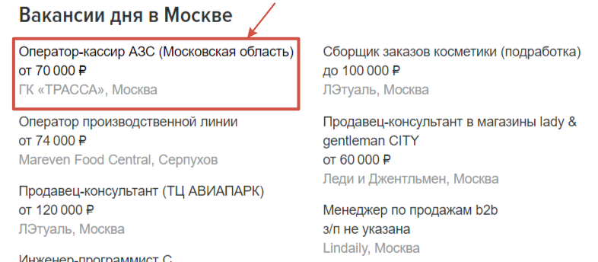 | В отдельном окне открывается страница с выбранной вакансией
9 | При клике на одну компаний в разделе "Работа в компаниях" в левом сайдбаре в контентной области сайта происходит переход на страницу компании | Перейти на сайт hh.ru | Кликнуть на одну из компаний в левом сайдбаре в контентной области сайта |  | 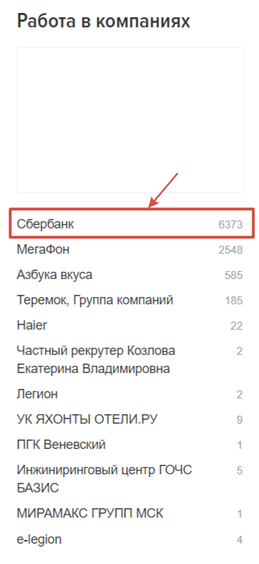 | Переход на страницу с выбранной компанией
10 | При клике на один из вариантов в разделе "Работа по профессиям" в контентной области сайта происходит переход на страницу с выбором вакансий | Перейти на сайт hh.ru | Кликнуть на один из предложенных вариантов в контентной области сайта в разделе "Работа по профессиям" |  |  | Переход на страницу со списком вакансий

